60 就業構造（第３次産業）
 | 60 就業構造（第３次産業）

 | 時点 2020(R2)年10月1日（５年毎） |  |  |  |  |  |  | 平 均 値 |  |  |  | 72.1
 | 単位 ％，人 |  |  |  |  |  |  | 標準偏差 |  |  |  | 8.2
 | 市町村名 | 指標 | 順位 |  | 就業者数 |  | 市町村名 | 指標 | 順位 |  | 就業者数

 | 千葉県 | 78.4 |  | － |  | 2,166,702 | 八街市 | 66.6 |  | 38 |  | 20,922
 | 千葉市 | 82.1 |  | 6 |  | 335,504 | 印西市 | 81.1 |  | 11 |  | 37,581
 | 銚子市 | 60.0 |  | 51 |  | 16,306 | 白井市 | 77.5 |  | 20 |  | 21,540
 | 市川市 | 83.2 |  | 2 |  | 190,838 | 富里市 | 72.0 |  | 28 |  | 17,077
 | 船橋市 | 82.7 |  | 3 |  | 233,859 | 南房総市 | 66.9 |  | 37 |  | 11,251
 | 館山市 | 79.4 |  | 17 |  | 15,365 | 匝瑳市 | 60.6 |  | 49 |  | 9,310
 | 木更津市 | 73.4 |  | 25 |  | 44,160 | 香取市 | 65.1 |  | 41 |  | 22,130
 | 松戸市 | 82.2 |  | 5 |  | 177,831 | 山武市 | 64.4 |  | 43 |  | 14,969
 | 野田市 | 72.5 |  | 26 |  | 49,457 | いすみ市 | 68.4 |  | 35 |  | 10,646
 | 茂原市 | 70.2 |  | 30 |  | 26,464 | 大網白里市 | 74.1 |  | 23 |  | 15,943
 | 成田市 | 80.2 |  | 12 |  | 49,860 | 酒々井町 | 81.6 |  | 9 |  | 7,341
 | 佐倉市 | 79.5 |  | 16 |  | 57,823 | 栄町 | 78.0 |  | 19 |  | 7,182
 | 東金市 | 72.1 |  | 27 |  | 18,736 | 神崎町 | 69.1 |  | 32 |  | 1,759
 | 旭市 | 58.6 |  | 53 |  | 18,527 | 多古町 | 60.6 |  | 49 |  | 4,444
 | 習志野市 | 82.1 |  | 6 |  | 65,758 | 東庄町 | 54.8 |  | 54 |  | 3,532
 | 柏市 | 82.1 |  | 6 |  | 149,997 | 九十九里町 | 62.2 |  | 47 |  | 3,990
 | 勝浦市 | 75.1 |  | 22 |  | 5,522 | 芝山町 | 59.7 |  | 52 |  | 2,110
 | 市原市 | 69.2 |  | 31 |  | 80,093 | 横芝光町 | 62.4 |  | 46 |  | 6,263
 | 流山市 | 81.6 |  | 9 |  | 69,713 | 一宮町 | 73.8 |  | 24 |  | 3,910
 | 八千代市 | 79.8 |  | 14 |  | 68,815 | 睦沢町 | 64.4 |  | 43 |  | 1,996
 | 我孫子市 | 82.5 |  | 4 |  | 43,266 | 長生村 | 68.7 |  | 34 |  | 4,239
 | 鴨川市 | 79.4 |  | 17 |  | 11,957 | 白子町 | 61.6 |  | 48 |  | 3,049
 | 鎌ケ谷市 | 79.8 |  | 14 |  | 36,211 | 長柄町 | 64.2 |  | 45 |  | 1,951
 | 君津市 | 66.0 |  | 40 |  | 25,853 | 長南町 | 65.0 |  | 42 |  | 2,126
 | 富津市 | 66.3 |  | 39 |  | 12,907 | 大多喜町 | 68.3 |  | 36 |  | 2,646
 | 浦安市 | 87.6 |  | 1 |  | 69,451 | 御宿町 | 77.5 |  | 20 |  | 2,109
 | 四街道市 | 79.9 |  | 13 |  | 29,913 | 鋸南町 | 70.5 |  | 29 |  | 2,420
 | 袖ケ浦市 | 68.9 |  | 33 |  | 20,080

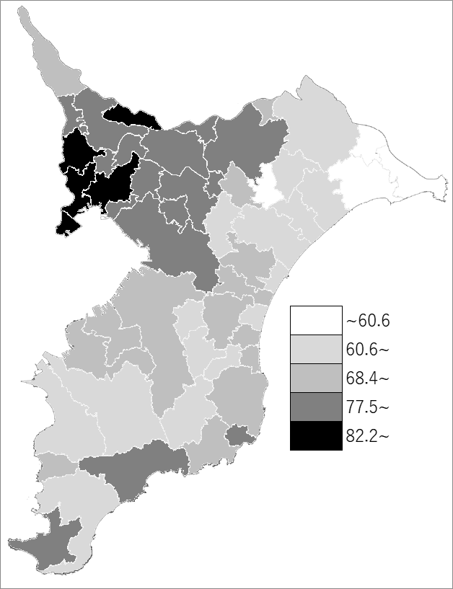
 | 千葉県の推移
 | 就業者数（右軸） | 指標
平成12年 | 2070669 | 69.6
平成17年 | 2124422 | 72
平成22年 | 2074615 | 76.4
平成27年 | 2082474 | 76.5
令和2年 | 2166702 | 78.4

《備 考》 ・資料出所 総務省統計局「令和2年国勢調査」 ・算出方法 第3次産業就業者数÷就業者総数（「分類不能の産業」を除いた総数） 注）第3次産業は、電気･ガス･熱供給･水道業、情報通信業、運輸業,郵便業、卸売業,小売業、金融業, 保険業、不動産業,物品賃貸業、学術研究,専門･技術ｻｰﾋﾞｽ業、宿泊業,飲食ｻｰﾋﾞｽ業、生活関連ｻｰﾋﾞｽ業, 娯楽業、教育,学習支援業、医療,福祉、複合ｻｰﾋﾞｽ事業、ｻｰﾋﾞｽ業(他に分類されないもの）、公務(他に 分類されるものを除く)の合計です。

